fig1
1. Coups et blessures volontaires enregistrés (sur personnes de 15 ans ou plus) et part des violences intrafamiliales (VIF), cumul annuel
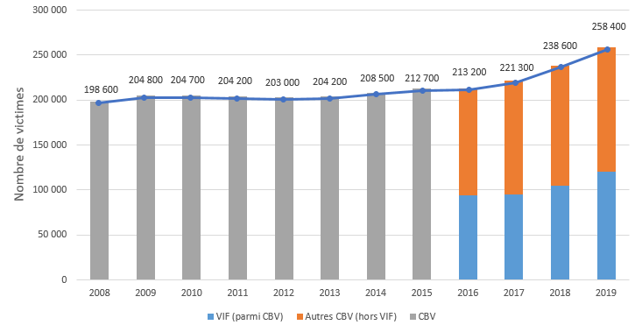

Champ : France métropolitaine.
Sources : SSMSI, bases des crimes et délits enregistrés par la police et la gendarmerie

 | Nombre de victimes
2008 | 198,600
2009 | 204,800
2010 | 204,700
2011 | 204,200
2012 | 203,000
2013 | 204,200
2014 | 208,500
2015 | 212,700
2016 | 213,200
2017 | 221,300
2018 | 238,600
2019 | 258,400

fig2
2. Coups et blessures volontaires enregistrés (sur personnes de 15 ans ou plus), évolution trimestrielle

*Données corrigées des variations saisonnières et des effets de jours ouvrables (CVS-CJO), voir définitions.
Champ : France métropolitaine.
Sources : SSMSI, bases des crimes et délits enregistrés par la police et la gendarmerie.

Année | Trimestre | évolution trimestrielle (%)
2008 | 1
 | 2 | 3
 | 3 | 0
 | 4 | 2
2009 | 1 | 1
 | 2 | 2
 | 3 | -1
 | 4 | -1
2010 | 1 | 2
 | 2 | -1
 | 3 | -1
 | 4 | 2
2011 | 1 | 1
 | 2 | 1
 | 3 | -5
 | 4 | 2
2012 | 1 | -2
 | 2 | 3
 | 3 | -1
 | 4 | 2
2013 | 1 | -3
 | 2 | 0
 | 3 | 5
 | 4 | 1
2014 | 1 | 1
 | 2 | -3
 | 3 | -2
 | 4 | 2
2015 | 1 | 0
 | 2 | 2
 | 3 | 0
 | 4 | 3
2016 | 1 | -1
 | 2 | -1
 | 3 | 1
 | 4 | -3
2017 | 1 | 4
 | 2 | 4
 | 3 | -3
 | 4 | 5
2018 | 1 | -2
 | 2 | 10
 | 3 | 0
 | 4 | -3
2019 | 1 | 2
 | 2 | 2
 | 3 | 7
 | 4 | 6

fig7
7. Part des victimes de coups et blessures volontaires (sur personnes de 15 ans ou plus) enregistrés pour 1 000 habitants de même sexe et âge en 2019

 |  |  | sexe manquant : 107
 |  |  | Age femme manquant : 88
 |  |  | Age homme manquant : 10
 |  |  | Effectif total : 233135

 | Champ : France métropolitaine.
 | Note de lecture : sur 1 000 femmes âgées de 25 à 29 ans, 11 ont été enregistrées par les forces de
 | sécurité comme victimes de coups et blessures volontaires, et parmi elles, 8 les ont subis dans la sphère
 | familiale. |  |  |  |  |  | f
 | Sources : SSMSI, base des victimes de crimes et délits 2019; Insee, recensement de la population.

 |  |  | Taux de victimation en ‰
 |  |  | Hommes | Femmes | Hommes - intrafamilial | Femmes - intrafamilial
 |  | 15 à 17 ans | 7.4 | 5.2 | 0.5 | 1.7
 |  | 18 à 19 ans | 7.3 | 8.1 | 0.4 | 4.5
 |  | 20 à 24 ans | 7.1 | 10.2 | 0.6 | 7.0
 |  | 25 à 29 ans | 6.8 | 11.3 | 0.9 | 8.3
 |  | 30 à 34 ans | 6.5 | 10.1 | 1.2 | 7.8
 |  | 35 à 39 ans | 5.5 | 8.6 | 1.2 | 6.7
 |  | 40 à 44 ans | 4.9 | 6.9 | 1.1 | 5.2
 |  | 45 à 49 ans | 4.0 | 5.0 | 0.8 | 3.6
 |  | 50 à 54 ans | 3.1 | 3.4 | 0.7 | 2.3
 |  | 55 à 59 ans | 2.1 | 2.1 | 0.4 | 1.3
 |  | 60 à 64 ans | 1.4 | 1.3 | 0.4 | 0.8
 |  | 65 à 69 ans | 1.0 | 0.9 | 0.3 | 0.6
 |  | 70 et 74 ans | 0.8 | 1.0 | 0.2 | 0.4
 |  | 75 ans et plus | 0.1 | 0.1 | 0.2 | 0.2

fig9
9. Part des victimes de coups et blessures volontaires (sur personnes de 15 ans ou plus) dans le cadre intrafamilial : évolutions trimestrielles

Champ : France métropolitaine.
Sources : SSMSI, base des victimes de crimes et délits 2019; Insee, recensement de la population.

 | 2016 |  |  |  | 2017 |  |  |  | 2018 |  |  |  | 2019
 | T1 | T2 | T3 | T4 | T1 | T2 | T3 | T4 | T1 | T2 | T3 | T4 | T1 | T2 | T3 | T4
Part des VIF au sein des CBV | 44.8% | 44.0% | 44.6% | 43.8% | 44.2% | 43.0% | 43.1% | 43.3% | 44.5% | 43.7% | 44.3% | 43.6% | 44.7% | 44.2% | 47.7% | 49.6%

fig10
10. Nationalité des victimes de coups et blessures volontaires (sur personnes de 15 ans ou plus) enregistrés en 2019

Champ : France métropolitaine.
Note de lecture : 84 % des personnes victimes de coups et blessures contre des personnes de 15 ans ou
plus en 2019 ont une nationalité française.
Source : SSMSI, base des victimes de crimes et délits 2019

France | UE28 hors France | Europe hors UE28 | Afrique | Asie | Autre
84% | 3% | 1% | 9% | 2% | 1%

fig12
12. Nationalité des personnes mises en cause pour coups et blessures volontaires (sur personnes de 15 ans ou plus) enregistrés en 2019

Champ : France métropolitaine.
Note de lecture : 85 % des personnes mises en cause par la police ou la gendarmerie en 2019 pour des
crimes ou des délits de coups et blessures sur des personnes de 15 ans ou plus ont une nationalité
française.
Source : SSMSI, base des mis en cause de crimes et délits 2019

France | UE28 hors France | Europe hors UE28 | Afrique | Asie | Autre
85% | 3% | 1% | 10% | 1% | 0%

